Sheet1
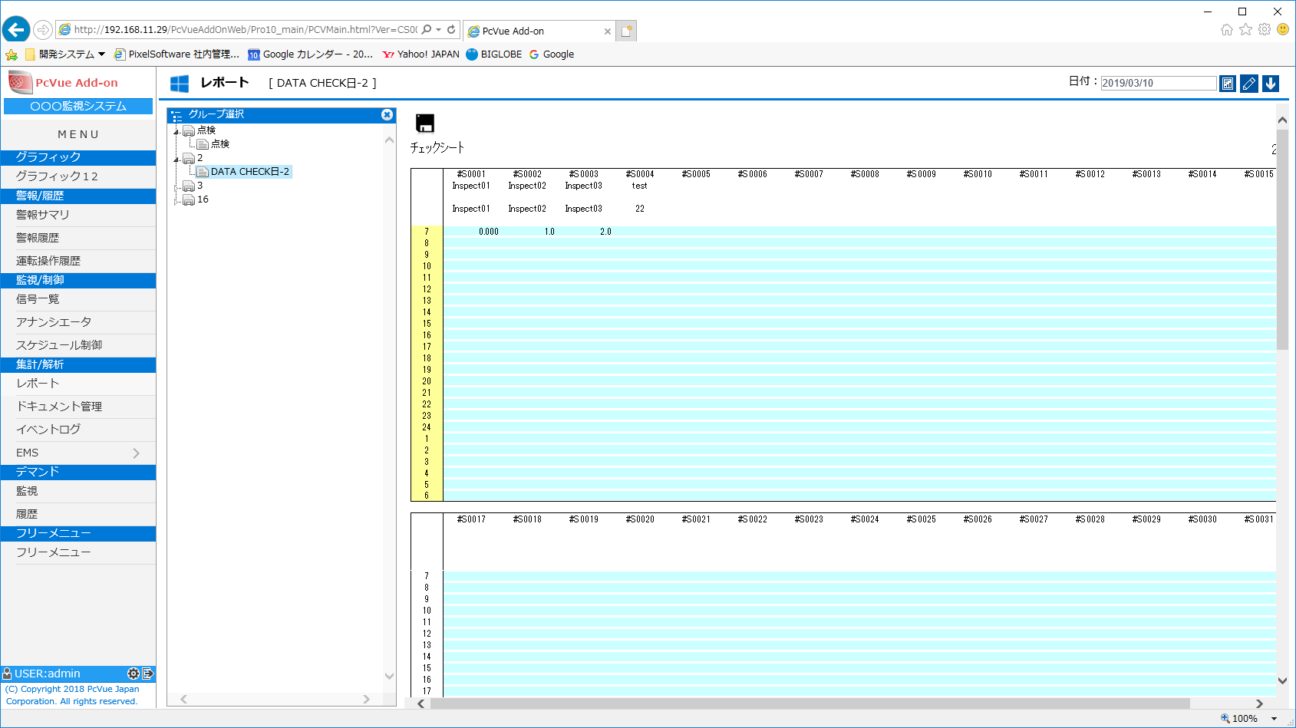

データ編集追加しました。

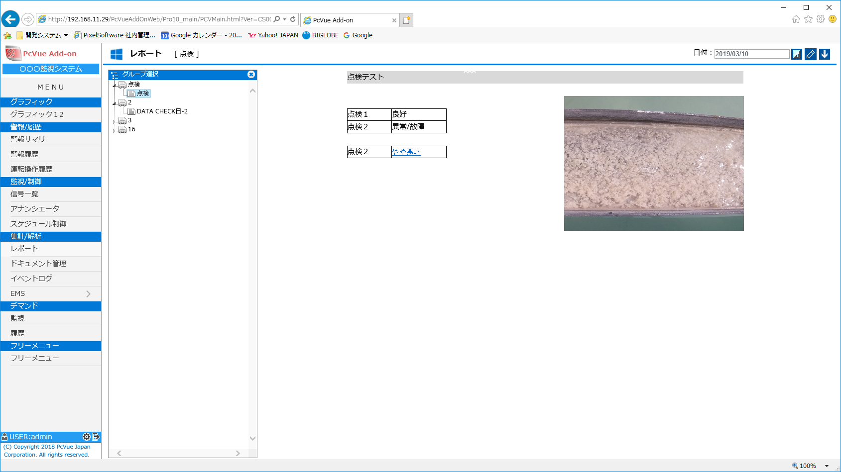

点検結果表示

ハイパーリンク（※問題あり）

画像貼り付け

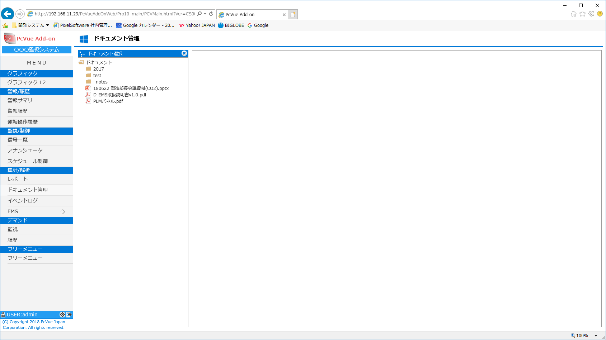

ドキュメント管理追加

Sheet2
削除
システム設定から アイコン と システム名を設定可能。デフォルトは今の表示

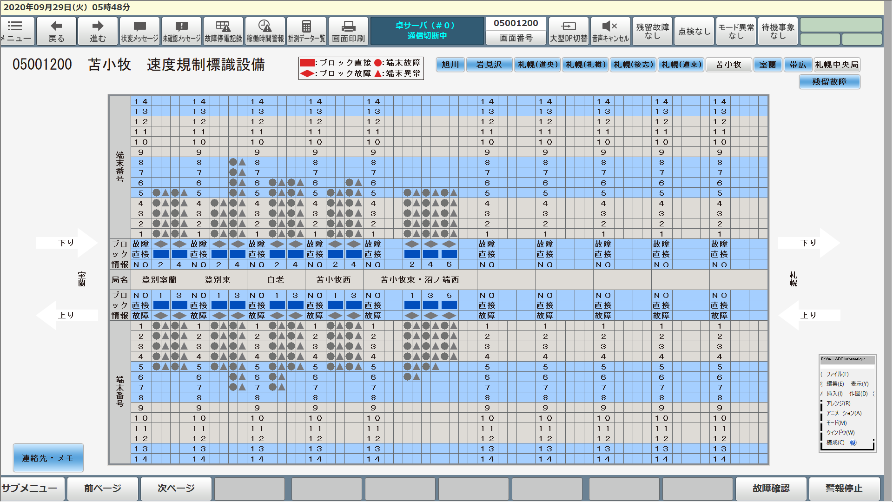

削除

監視画面 を追加

メニュー名を 設定可能。デフォルトは今の表示

コピーライトも設定可能。デフォルトは今の表示

Sheet3
削除

監視画面
削除

任意名称

